Zadanie 3.12
a) Średnia liczba wypożyczonych książek w danym semestrze przez ucznia II technikum
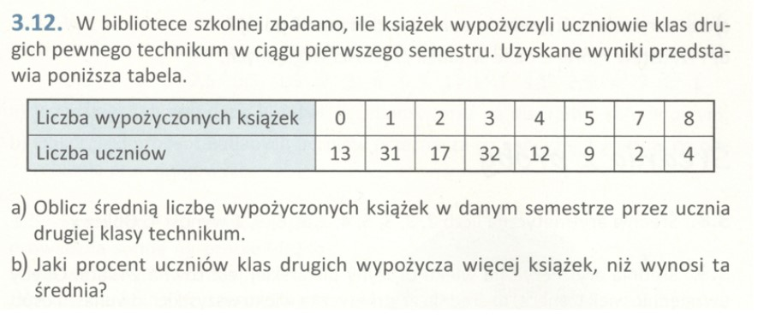
Obliczenia książek |  | Liczba Uczniów
0 * 13 | 0 | 120
1 * 31 | 31
2 * 17 | 34 | Obliczanie średniej
3 * 32 | 96 | x = 300/120 | 2.5
4 * 12 | 48
5 * 9 | 45
7 * 2 | 14
8 * 4 | 32
SUMA | 300

Odpowiedź do zadania [ 3.12. a) ]:
W danym semestrze uczeń drugiej klasy technikum wypożyczył 2,5 ksiązki.

b) Procent uczniów klas drugich wypożyczających więcej książek niż średnia

120 uczniów - 100% |  | x * 120 = 100% * 59 /120
59 | x | x = 100% * 0,491666…
 |  | x ≈ 49%

Odpowiedź do zadania [ 3.12. b) ]:
49% uczniów wypożycza więcej książek niż średnia wynosząca 2,5 ksiązki.

Zadanie wykonał:
(1) Imię i nazwisko: Łukasz Tworzydło
(2) Numer albumu: gd29623
(3) Numer grupy: INIS5_wszyscy

